상품제안서
체크매트 에코백 | 상품코드: S43022

 |  |  |  |  |  |  | 02-713-8555 | www.synergygift.co.kr
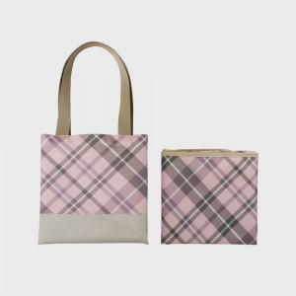 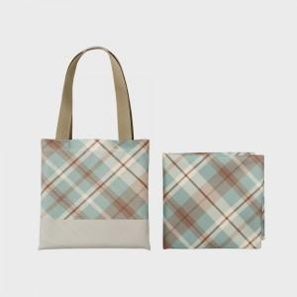 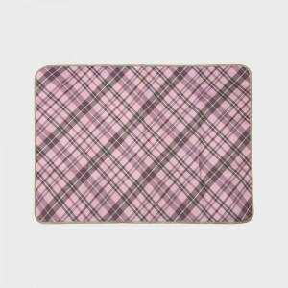

【상세/제작정보】

【인쇄/포장옵션】 | 스티커 / OPP(비닐)

【공급단가】 | 수량 | 100~ | 300~ | 500~ | 1,000~ | 3,000~
*VAT별도 | 73*100 | 10,400원 | 9,840원 | 9,360원 | 9,120원 | 8,960원
 | 73x140 | 11,700원 | 11,070원 | 10,530원 | 10,260원 | 10,080원
 | 90x140 | 14,170원 | 13,400원 | 12,750원 | 12,420원 | 12,200원
 | 100*140 | 15,210원 | 14,390원 | 13,680원 | 13,330원 | 13,100원

【상품 URL】 | https://www.synergygift.co.kr:443/src/goods_detail.php?gdno=43022

